상품제안서
우리 방짜유기 술잔 4P 소주잔 사케잔 | 상품코드: S12711

 |  |  |  |  |  |  | 02-713-8555 | www.synergygift.co.kr
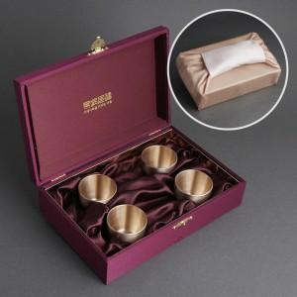

【상세/제작정보】 | <p><span style="font-size: 12pt;">* 케이스 인쇄 고객센터 문의해주세요!</span></p>

【인쇄/포장옵션】 | 레이저 / 겹보자기 포장

【공급단가】 | 수량 | 10~ | 50~ | 100~ | 200~ | 300~
*VAT별도 | 단가 | 74,400원 | 69,600원 | 67,800원 | 66,500원 | 65,400원

【상품 URL】 | https://www.synergygift.co.kr:443/src/goods_detail.php?gdno=3480

